CUANTITATIVO
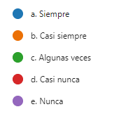

SIEMPRE | 5
CS | 4
AV | 3
CN | 2
N | 1

Totalmente de acuerdo |  | 5
Casi totalmente de acuerdo |  | 4
Indeciso |  | 3
Casi totalmente en desacuerdo |  | 2
Totalmente en desacuerdo |  | 1

Toda la información | 5
Algo de información | 4
Poca información | 3
Muy poca información | 2
Ninguna información | 1

